②入会継続手続要領
QCサークル群馬地区 賛助会員各位

 |  |  |  | QCサークル群馬地区
 |  |  | ２０２４年度 | 事務局

 |  | 賛助会員継続登録の手続き要領

会員登録について

１）『賛助会員 継続・変更 連絡書』に必要事項をご記入の上、２０２４年１月１９日までに
下記事務局へお申込み下さい。
お申込みにつきましては、Eメールか郵送でお願いいたします。（FAXでも可）

２）会費は１年間 １２，０００円（２０２４年３月～２０２５年２月分）です。
下記振込先へ、銀行振り込みでお願いいたします。

尚、振込・送付手数料は貴社にてご負担ください。
会費は ２０２４年２月末日までに 入金頂くようお願いいたします。

 | ●振込先 ： 群馬銀行 境支店（１５２） 普通預金 口座番号： １０９５４５５
 |  | ＱＣサ－クル群馬地区
 |  | （キューシーサークルグンマチク）

２０２３年度にて退会される場合には、下記の２０２４年度事務局宛にメール等にて
ご連絡下さい。追って手続きにつきましてご案内致します。

３）QCサークル等に関する無料説明会に参加をご希望の際は、『無料説明会参加申込書』に
必要事項をご記入の上、事務局へお送り下さい。
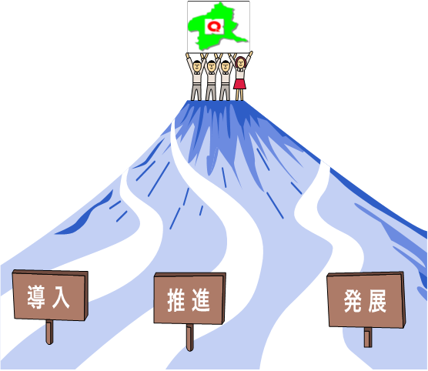
【問合せ先】
QCサークル群馬地区
２０２４年度 事務局
ＰＨＣ株式会社 バイオメディカ事業部 バイオメディカ工場
山岡勇樹・伊月雅枝・藤田一樹

 | 〒370-0596 群馬県邑楽郡大泉町坂田１－１－１
 | E-mail： #ML_qcc-gunma2024@ml.phchd.com
 | TEL： 070-1474-7130 FAX： 0276-61-8793

③継続・変更 連絡書
２０２４年度 ＱＣサ－クル群馬地区 賛助会員 継続・変更 連絡書

お 願 い
 | 必要事項を記入の上、下記事務局までご連絡ください。

1. 継続の連絡
(ﾌﾘｶﾞﾅ) |  |  |  | ＴＥＬ
会 社 名 |  |  |  | ＦＡＸ
(ﾌﾘｶﾞﾅ) | 〒
住 所
(ﾌﾘｶﾞﾅ) |  | 所属 |  |  | 役職
地区との連絡 |  | ＴＥＬ
担 当 者 |  | ＦＡＸ
（資料送付先含） |  | Ｅ-maiｌ
会社ホームページ | 有 ・ 無 | アドレス | ｈｔｔｐ：
QC群馬地区ホームページへの掲載の可否 |  | 可 ・ 否

2. 変更事項の連絡
(ﾌﾘｶﾞﾅ) |  |  |  | ＴＥＬ
会 社 名 |  |  |  | ＦＡＸ
(ﾌﾘｶﾞﾅ) | 〒 |  |  | 従業員数 人
住 所
(ﾌﾘｶﾞﾅ) |  | 所属
代表者氏名 |  | 役職
 |  | 所属 |  |  | 役職
(ﾌﾘｶﾞﾅ) |  | ＴＥＬ
申込責任者氏名 |  | ＦＡＸ
 |  | Ｅ-maiｌ
(ﾌﾘｶﾞﾅ) |  | 所属 |  |  | 役職
地区との連絡 |  | ＴＥＬ
担 当 者 |  | ＦＡＸ
（資料送付先含） |  | Ｅ-maiｌ
会社ホームページ | 有 ・ 無 | アドレス | ｈｔｔｐ：
QC群馬地区ホームページへの掲載の可否 |  | 可 ・ 否

※お申込は、手続きの都合上 ２０２４年１月１９日までにお願い致します。

3. 問合せ先
QCサークル群馬地区
２０２４年度 事務局
ＰＨＣ株式会社 バイオメディカ事業部 バイオメディカ工場
山岡勇樹・伊月雅枝・藤田一樹

〒370-0596 群馬県邑楽郡大泉町坂田１－１－１
E-mail： #ML_qcc-gunma2024@ml.phchd.com
TEL： 070-1474-7130 FAX： 0276-61-8793

※ＤＭ・行事参加申込みの郵送及び連絡以外には一切使用しません。

